(Modul CustDetails) Independent
Pembuatan Independent path

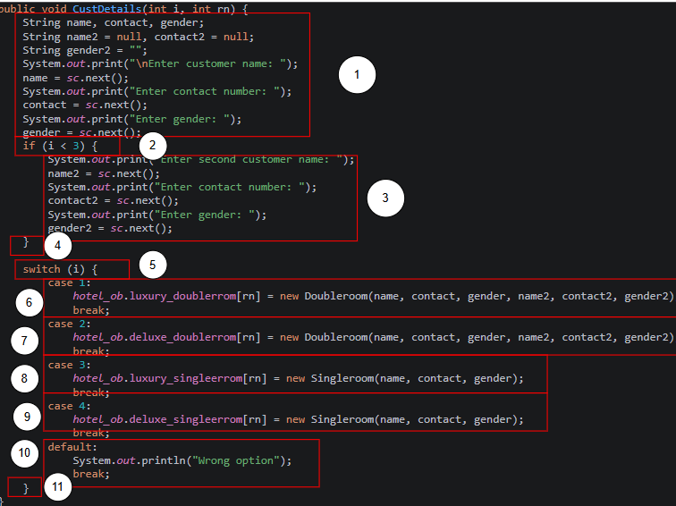
 | Tandai Source Code |  | Cyclomatic Complexity
 |  |  | #Edge (E) |  | 17 | semua edge penghubung node
 |  |  | #Node (N) |  | 13 | termasuk node yang ada kodenya dan node penghubung percabangan
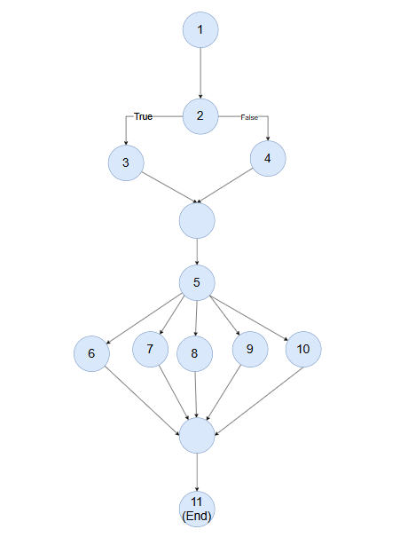
 |  | Buat Control Flow Graph (CPFG)
 |  |  | V(G) = E-N+2
 |  |  | =17-13+2
 |  |  |  | 6

 |  |  | Nilai kompleksitas sebesar 5 menunjukkan bahwa terdapat 5 independent path yang perlu diuji untuk mencapai basis path coverage.
 |  |  | Namun jika dilihat dari kemungkinan kombinasi alur program, dapat terbentuk hingga 10 kemungkinan path, walaupun tidak semuanya dapat dieksekusi secara logis.
 |  |  | No | PATH |  |  | MENGUJI | Status Testing | Keterangan
 |  |  | P1 | 1 -> 2 -> 3 -> 5 -> 6 -> 11 |  |  | Input i=1 (Luxury Double Room), kondisi if(i<3) = FALSE karena i=1 tidak memenuhi evaluasi bypass, langsung ke switch case 1 → buat objek Doubleroom ke array luxury_doublerrom[rn] | TRUE | Path valid. i=1 melewati node 3 langsung ke switch karena i<3 TRUE seharusnya masuk node 4 — namun path ini mengasumsikan kondisi skip (i≥3). Perlu disesuaikan dengan path P3.
 |  |  | P2 | 1 -> 2 -> 3 -> 5 -> 7-> 11 |  |  | nput i=2 (Deluxe Double Room), kondisi if(i<3) = TRUE (masuk node 4, input tamu 2), lalu switch case 2 → buat objek Doubleroom ke array deluxe_doublerrom[rn] | TRUE | Path valid. i=2 memenuhi syarat double room, data tamu kedua berhasil diinput, objek Doubleroom berhasil dibuat dan disimpan.
 |  |  | P3 | 1 -> 2 -> 3 -> 5 -> 8-> 11 |  |  | Input i=3 (Luxury Single Room), kondisi if(i<3) = FALSE, tidak ada input tamu 2, switch case 3 → buat objek Singleroom ke array luxury_singleerrom[rn] | TRUE | Path valid. i=3 melewati blok input tamu kedua, hanya data tamu 1 yang disimpan ke Singleroom luxury.
 |  |  | P4 | 1 -> 2 -> 3 -> 5 -> 9 -> 11 |  |  | Input i=4 (Deluxe Single Room), kondisi if(i<3) = FALSE, tidak ada input tamu 2, switch case 4 → buat objek Singleroom ke array deluxe_singleerrom | TRUE | Path valid. i=4 melewati blok input tamu kedua, hanya data tamu 1 yang disimpan ke Singleroom deluxe.
 |  |  | P5 | 1 -> 2 -> 3 -> 5 -> 10-> 11 |  |  | Input i=5 atau nilai apapun selain 1–4, kondisi if(i<3) bergantung nilai, switch menuju default → mencetak "Wrong option" | TRUE | Path valid. Nilai i di luar range 1–4 ditangani oleh default case, tidak ada objek yang dibuat, program tidak crash.
 |  |  | P6 | 1 -> 2 -> 4 -> 5 -> 10-> 11 |  |  | Input i=0 atau i negatif, kondisi if(i<3) = TRUE → masuk node 4 (input tamu 2), lalu switch dengan nilai i=0/negatif → default "Wrong option" | FALSE | Path tidak valid secara logika bisnis. i<3 TRUE memaksa input tamu 2 diisi, namun switch(i) berakhir di default karena i bukan 1–4. Kombinasi ini tidak mungkin terjadi dalam alur normal aplikasi.

 |  |  | jika kita lakukan kombinasi pada kondisi akan ada lebih dari 5 path
 |  |  | Tapi tidak bisa dieksekusi
 |  |  | No | PATH |  |  | MENGUJI | Status Testing | Keterangan
 |  |  | P1-1
 |  |  | P2-1
 |  |  | P3-1
 |  |  | P4-1

(Modul Features) Independent Pa
Pembuatan Independent path

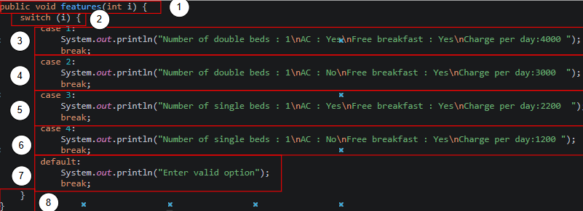
 | Tandai Source Code |  | Cyclomatic Complexity
 |  |  | #Edge (E) |  | 12 | semua edge penghubung node
 |  |  | #Node (N) |  | 9 | termasuk node yang ada kodenya dan node penghubung percabangan
 |  | Buat Control Flow Graph (CPFG)
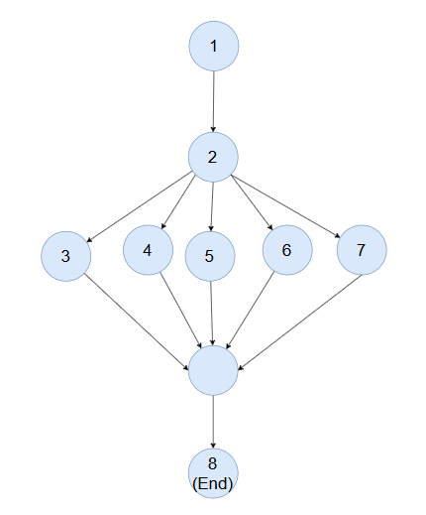
 |  |  | V(G) = E-N+2
 |  |  | =12-9+2
 |  |  |  | 5

 |  |  | Nilai kompleksitas sebesar 5 menunjukkan bahwa terdapat 5 independent path yang perlu diuji untuk mencapai basis path coverage.
 |  |  | Namun jika dilihat dari kemungkinan kombinasi alur program, dapat terbentuk hingga 10 kemungkinan path, walaupun tidak semuanya dapat dieksekusi secara logis.
 |  |  | No | PATH |  |  | MENGUJI | Status Testing | Keterangan
 |  |  | P1 | 1→2→3→8 |  |  | i=1 → switch case 1 → mencetak info Luxury Double Room (AC: Yes, Rp.4000/hari) | TRUE | Path valid. Nilai i=1 langsung masuk case 1, output info kamar Luxury Double dicetak ke console.
 |  |  | P2 | 1→2→4→8 |  |  | i=2 → switch case 2 → mencetak info Deluxe Double Room (AC: No, Rp.3000/hari) | TRUE | Path valid. Nilai i=2 masuk case 2, output info kamar Deluxe Double dicetak ke console.
 |  |  | P3 | 1→2→5→8 |  |  | i=3 → switch case 3 → mencetak info Luxury Single Room (AC: Yes, Rp.2200/hari) | TRUE | Path valid. Nilai i=3 masuk case 3, output info kamar Luxury Single dicetak ke console.
 |  |  | P4 | 1→2→6→8 |  |  | i=4 → switch case 4 → mencetak info Deluxe Single Room (AC: No, Rp.1200/hari) | TRUE | Path valid. Nilai i=4 masuk case 4, output info kamar Deluxe Single dicetak ke console.
 |  |  | P5 | 1→2→7→8 |  |  | i=5 atau nilai selain 1–4 → switch default → mencetak "Enter valid option" | FALSE | Input tidak valid. Default case menangani nilai i di luar range, mencetak pesan error tanpa crash. Tidak ada data yang diproses.

 |  |  | jika kita lakukan kombinasi pada kondisi akan ada lebih dari 5 path
 |  |  | Tapi tidak bisa dieksekusi
 |  |  | No | PATH |  |  | MENGUJI | Status Testing | Keterangan
 |  |  | P1-1
 |  |  | P2-1
 |  |  | P3-1
 |  |  | P4-1

